はじめに
自主点検表 ５ （養護老人ホーム） について

1 | この点検表は、はじめに、表紙・目次、自主点検表（養護老人ホーム）、（別紙）職員配置状況、自主点検結果確認シートの ５シートがあります。

2 | 目次ページの右側から 各項目に進むことができます。
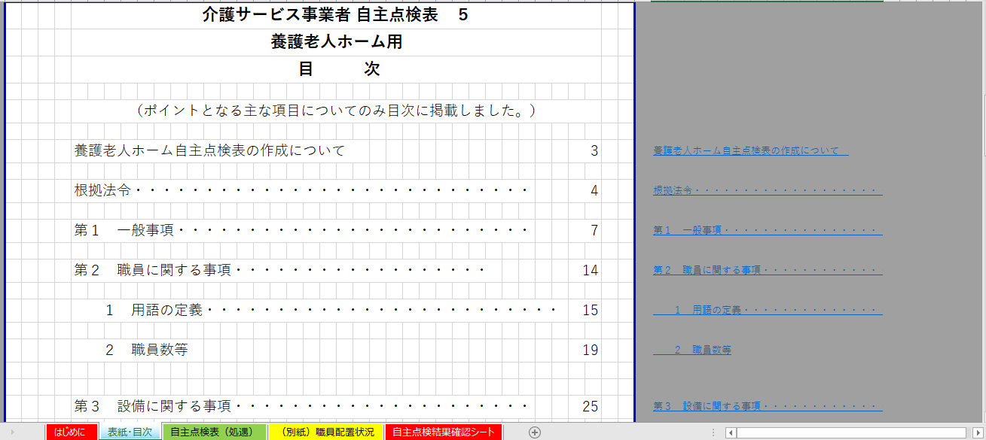
上下に
目次に戻るを用意しています。
この部分をクリックすると目次に戻れます。

この部分をクリックすると
各ページに進みます。
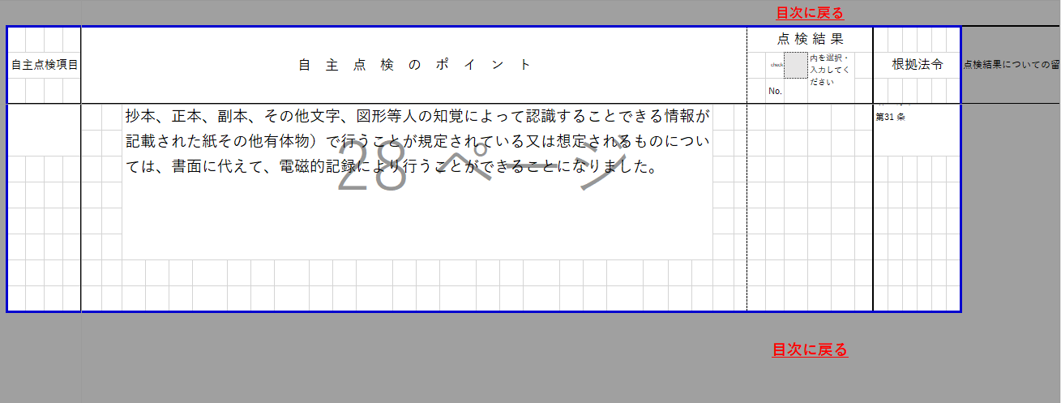

3 | 点検表については、 の部分をもれなく選択または、記入（入力）する方法で作成してください。
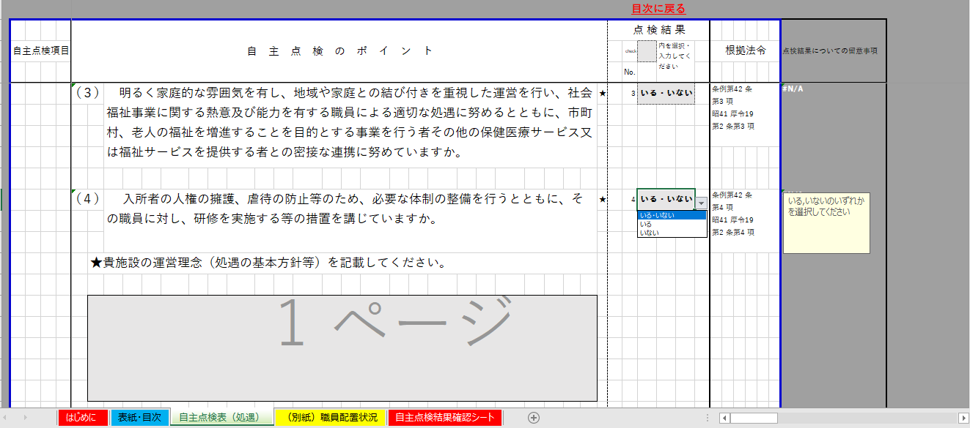

プルダウンリストから
該当する項目を選択してください。

具体的に内容を記入（入力）して
ください。

4 | 該当するものについて、すべての項目の点検が終了しましたら、
 | 自己点検結果確認シートの内容を確認してください。
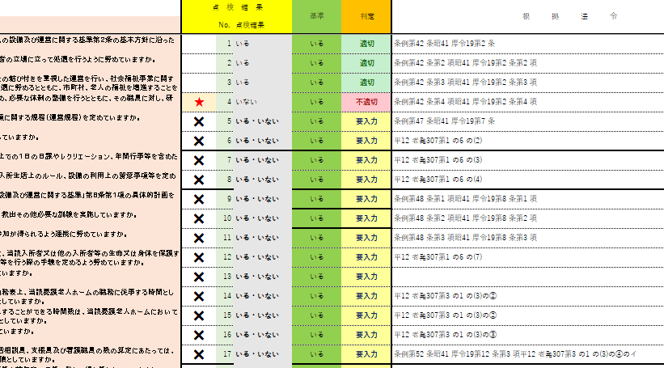

 | 判定欄に不適切等の表示がありましたら、点検表の内容を確認し、結果に誤りがなければ、ファイルを保存してください。

5 | 印刷について

 | 印刷を行う場合については、Ctrlキーを押しながら 表紙・目次のシートと 自主点検表（養護老人ホーム）
 | （別紙）職員配置状況の ３つのシートを選択し
 | シートのグループにして印刷するか、各シートごとに印刷を行ってください。
 | ※印刷終了後には、シートを左クリックをして シートのグループの解除 を忘れずに行ってください。

